Thời gian 2
SEWING LINE DETAILS
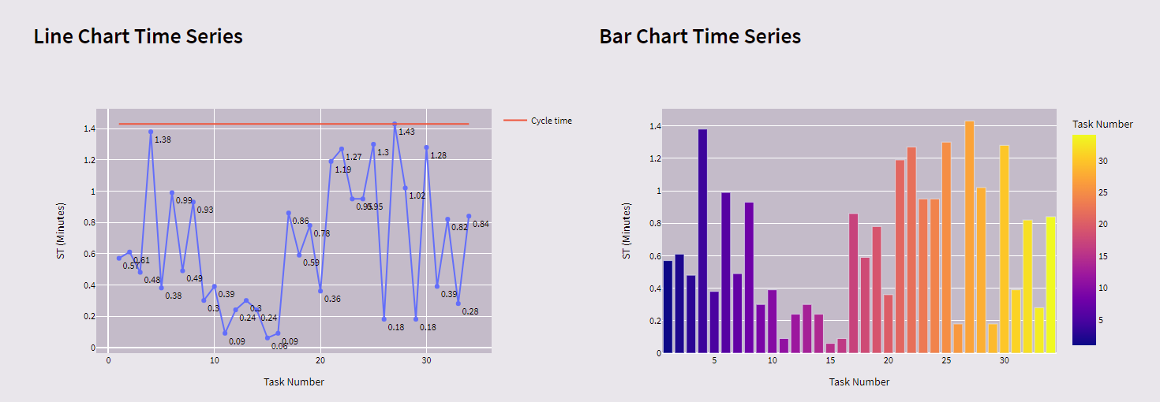
Tên công đoạn | Tên công đoạn | Máy sử dụng | Công đoạn trước | Thời gian | Số người thực hiện
1 | May cọng cước vào vành ( Cọng cước cắt đôi ở điểm giữa vành ) | Ziczac | 0 | 0.57 | 1
2 | Bọc đầu cọng cước ở giưã vành bằng keo HQ ( Bọc hai lớp keo ) + Bọc hai đầu cọng cước ở ngoài vành bằng vải kate hoặc vải chính | 1 Kim | 1 | 0.61 | 1
3 | Ráp gáy che vào vành | 1 Kim | 2 | 0.48 | 1
4 | May dây size felt vào nón | 1 Kim | 22 | 1.38 | 2
5 | Viền diễu 2 kim 5mm gáy che và vành ( Dây viền 2.2 ép lưới và lót thêm 1 lớp keo HQ bên trong rộng 8-9 mm | 2 Kim | 3 | 0.38 | 1
6 | Bọc viền xung quanh vành | Trụ bước ngang | 5 | 0.59 | 1
7 | Đính dây quai vào vành | Trụ bước đứng | 23 | 0.3 | 1
8 | Diễu 1.5mm xung quanh chân nón | Trụ bước đứng | 25 | 0.93 | 1
9 | Ráp 6mm đỉnh nón | 1 Kim | 0 | 0.3 | 1
10 | Gắn khoá vào đuôi nón( Bên ngắn TP = 1 cm , bên dài TP = 10 cm ) Phần dành xỏ khoá cắt 6 cm ráp nối 6-7 mm | 1 Kim | 30 | 0.39 | 1
11 | Viền 2 kim lót đai | 2 Kim | 13 | 0.09 | 1
12 | Viền 2 kim đỉnh nón ( Viền 2 kim thường) | 2 Kim | 9 | 0.24 | 1
13 | Ráp hông lưới vào hông phối ( 2 bên ) + Ráp lót đai | 1 Kim | 0 | 0.54 | 1
14 | Vắt sổ hông lưới và hông phối ( 2 bên ) | Vắt sổ | 13 | 0.06 | 1
15 | Diễu 1.5 mm hông phối | 1 Kim | 14 | 0.09 | 1
16 | Ráp hông phối và hông vào đỉnh ( 2 bên ) | 1 Kim | 12,15 | 0.67 | 1
17 | Diễu viền 2 kim 5mm đỉnh và hông phối ( 2 bên-viền diễu phần đỉnh ) | 2 Kim | 16 | 0.59 | 1
18 | Ráp hông dưới vào hông trên ( 2 bên ) | 1 Kim | 17 | 0.78 | 1
19 | Diễu viền 2 kim 5mm hông dưới ( 2 bên ) | 2 Kim | 18 | 0.36 | 1
20 | Ráp mặt vào hông nón ( Ráp theo dấu , chừa 1 lỗ 2.5cm ở giữa ) + Lược hông nón vào đuôi nón ( Lược theo dấu ) | 1 Kim | 10 | 1.19 | 1
21 | Diễu 2mm hai bên đường ráp mặt và hông nón ( Giống sun tripper) + Diễu gấp đầu 2mm hông nón ( Phần đuôi ) | 1 Kim | 20 | 1.27 | 1
22 | Ráp thân dưới vào chóp nón ( Ráp 6mm điểm xỏ trùng với điểm giưã hai kim của hông nón ) | 1 Kim | 19,21 | 0.95 | 1
23 | Tra chóp vào vành | 1 Kim | 4,28 | 0.95 | 1
24 | Tra lót chóp vào vành | Trụ bước đứng | 7,11 | 1.3 | 1
25 | Lược nhãn vào giữa đường 2 kim chóp | 1 Kim | 26,31 | 0.18 | 1
26 | Ráp lược lót chóp vào chóp ( lược phần trên ) | 1 Kim | 24 | 1.43 | 2
27 | May bọc viền vành | 1 Kim | 6 | 1.02 | 1
28 | Lược nhãn vào gáy che | 1 Kim | 27 | 0.18 | 1
29 | Diễu viền 2 kim 5mm thân xung quanh chóp | 2 Kim | 8 | 1.28 | 1
30 | May chặn đầu dây khoá + May chặn con đĩa vào khóa | 1 Kim | 32 | 0.39 | 1
31 | Lược nhiều cái nhãn dính lại với nhau | 1 Kim | 0 | 0.82 | 1
32 | Ráp 5mm con đĩa | 1 Kim | 0 | 0.28 | 1
33 | May Ziczac chặn 4 điểm ở các bên xỏ lỗ ( tham khảo mẫu ) (máy lập trình khuy-bọ) | Ziczac (Lập trình) | 29 | 0.84 | 1

 | bé Bảo à hahaha

